MAY
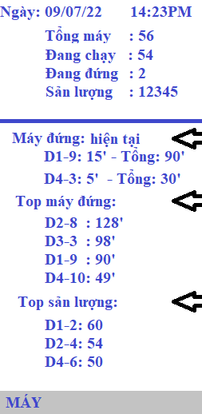
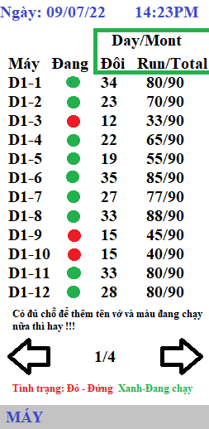
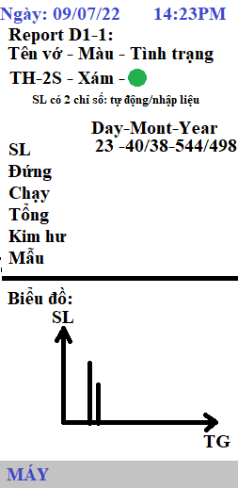
Máy bao gồm
 | Màn hình chính
 | Màn hình Tổng máy - 4 trang
 | Màn hình Máy đứng (tương tự tổng máy - thêm cái lỗi và hướng giải quyết nữa)
 | Màn hình từng máy

Code
 | Arduino nhận trách nhiệm cung cấp dữ liệu đầu vào chính
 | python nhận trách nhiệm xử lý dữ liệu, form hình ảnh, xuất ra màn hình

Nội dung File dữ liệu
 | Ngày | thời gian | Máy

